m570dw
견 적 서

 |  | 귀하
전 화 :
주 소 :
담당자 :

아래와 같이 견적합니다.

견 적 합 계 : | ₩1,100,000
견 적 일 자 : | 2016-08-18 15:58:49
결 재 조 건 :

품 명 | 규 격 | 수 량 | 단 가 | 금 액 | 세 액 | 합 계 액
 |  |  |  | - | - | -
복합기 | HP CLJ M570DW | 1 | 1,000,000 | 1,000,000 | 100,000 | 1,100,000
 | A4 컬러 레이저 복합기 |  |  | - | - | -
 |  |  |  |  |  | -
 | 600dpi 고화질 인쇄 및 복사 품질 |  |  |  |  | -
 | 검정/컬러 분당 30매 출력속도 |  |  |  |  | -
 | 다양한 복사 및 문서 소트기능 |  |  |  |  | -
 | 양면 인쇄 기본 (양면스캔, 양면인쇄, 양면복사) |  |  |  |  | -
 | 다양한 용지 사이즈와 두께에 대응 |  |  |  |  | -
 | 고속 3초 팩스 기본 |  |  |  |  | -
 | DADF 급지용량 : 50매 / 양면 스캔 ADF |  |  |  |  | -
 | 용지급지장치 250장 카세트 1ea + 50매 수동급지함 |  |  |  |  | -
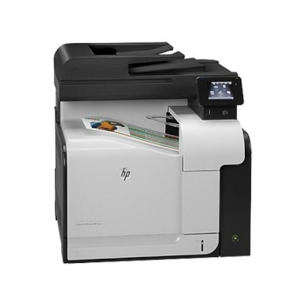
 |  |  |  |  |  | -
 | 월간 권장출력량 1,500 ~ 4,000매

 |  |  |  | - | - | -
 |  |  |  | - | - | -
 |  |  |  |  | - | -
 |  |  |  | - | - | -
 |  |  |  | - | - | -
 |  |  |  | - | - | -
 |  |  |  | - | - | -
 |  |  |  | - | - | -
 |  |  |  | - | - | -
 |  |  |  | - | - | -
 |  |  |  | - | - | -
 |  |  |  | - | - | -
* 결제계좌 : 신한 719-04-210714 씨넷 |  |  | 합 계 | 1,000,000 | 100,000 | 1,100,000
* 견적담당 : 조규장 (010-2910-7760)
* REMARK

m477fdw
견 적 서

 |  | 귀하
전 화 :
주 소 :
담당자 :

아래와 같이 견적합니다.

견 적 합 계 : | ₩660,000
견 적 일 자 : | 2016-08-18 15:58:49
결 재 조 건 :

품 명 | 규 격 | 수 량 | 단 가 | 금 액 | 세 액 | 합 계 액
 |  |  |  | - | - | -
복합기 | HP CLJ M477fdw | 1 | 600,000 | 600,000 | 60,000 | 660,000
 | A4 컬러 레이저 복합기 |  |  | - | - | -
 |  |  |  |  |  | -
 | 1200dpi 고화질 인쇄 및 복사 품질 |  |  |  |  | -
 | 검정/컬러 분당 27매 출력속도 |  |  |  |  | -
 | 다양한 복사 및 문서 소트기능 |  |  |  |  | -
 | 양면 인쇄 기본 (양면스캔, 양면인쇄, 양면복사) |  |  |  |  | -
 | 다양한 용지 사이즈와 두께에 대응 |  |  |  |  | -
 | 고속 3초 팩스 기본 |  |  |  |  | -
 | DADF 급지용량 : 50매 / 양면 스캔 ADF |  |  |  |  | -
 | 용지급지장치 250장 카세트 1ea + 50매 수동급지함 |  |  |  |  | -
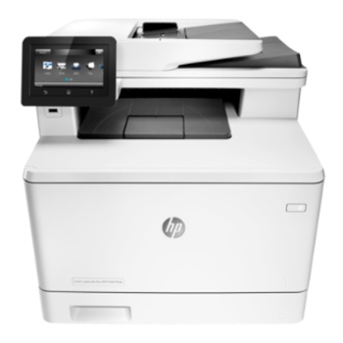
 |  |  |  |  |  | -
 | 월간 권장출력량 750 ~ 4,000매

 |  |  |  | - | - | -
 |  |  |  | - | - | -
 |  |  |  |  | - | -
 |  |  |  | - | - | -
 |  |  |  | - | - | -
 |  |  |  | - | - | -
 |  |  |  | - | - | -
 |  |  |  | - | - | -
 |  |  |  | - | - | -
 |  |  |  | - | - | -
 |  |  |  | - | - | -
 |  |  |  | - | - | -
* 결제계좌 : 신한 719-04-210714 씨넷 |  |  | 합 계 | 600,000 | 60,000 | 660,000
* 견적담당 : 조규장 (010-2910-7760)
* REMARK

x476
견 적 서

 |  | 귀하
전 화 :
주 소 :
담당자 :

아래와 같이 견적합니다.

견 적 합 계 : | ₩770,000
견 적 일 자 : | 2016-08-18 15:58:49
결 재 조 건 :

품 명 | 규 격 | 수 량 | 단 가 | 금 액 | 세 액 | 합 계 액
 |  |  |  | - | - | -
복합기 | HP X476DW 계약장비 | 1 | 700,000 | 700,000 | 70,000 | 770,000
 | A4 컬러 잉크젯 복합기 (물에 번지지 않는 비즈니스용 잉크젯) |  |  |  |  | -
 |  |  |  |  |  | -
 | 1200dpi 고화질 인쇄 및 복사 품질 |  |  |  |  | -
 | 검정/컬러 분당 55매 출력속도 |  |  |  |  | -
 | 다양한 복사 및 문서 소트기능 |  |  |  |  | -
 | 양면 인쇄장치 기본제공 (양면스캔, 양면인쇄, 양면복사) |  |  |  |  | -
 | 다양한 용지 사이즈와 두께에 대응 |  |  |  |  | -
 | 고속 3초 팩스 기본 |  |  |  |  | -
 | DADF 급지용량 : 50매 / 양면 스캔 ADF |  |  |  |  | -
 | 용지급지장치 550장 카세트 1ea + 50매 수동급지함 |  |  |  |  | -
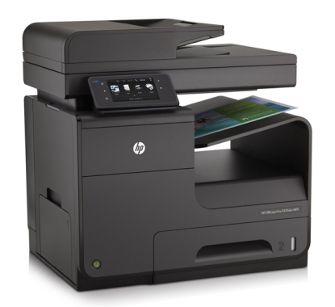
 |  |  |  |  |  | -
 | 월간 권장출력량 1,000 ~ 4,000매

 |  |  |  | - | - | -
 |  |  |  | - | - | -
 |  |  |  |  | - | -
 |  |  |  | - | - | -
 |  |  |  | - | - | -
 |  |  |  | - | - | -
 |  |  |  | - | - | -
 |  |  |  | - | - | -
 |  |  |  | - | - | -
 |  |  |  | - | - | -
 |  |  |  | - | - | -
 |  |  |  | - | - | -
* 결제계좌 : 신한 719-04-210714 씨넷 |  |  | 합 계 | 700,000 | 70,000 | 770,000
* 견적담당 : 조규장 (010-2910-7760)
* REMARK
1. 컬러 레이저 대비 50% 저렴한 유지비
2. 잉크 계약장비로 유지비가 온라인 판매모델 대비 저렴합니다. (계약잉크, 일반잉크 모두 사용가능)

x577
견 적 서

 |  | 귀하
전 화 :
주 소 :
담당자 :

아래와 같이 견적합니다.

견 적 합 계 : | ₩990,000
견 적 일 자 : | 2016-08-18 15:58:49
결 재 조 건 :

품 명 | 규 격 | 수 량 | 단 가 | 금 액 | 세 액 | 합 계 액
 |  |  |  | - | - | -
복합기 | HP Pagewide 577DW | 1 | 900,000 | 900,000 | 90,000 | 990,000
 | A4 컬러 잉크젯 복합기 (물에 번지지 않는 비즈니스용 잉크젯) |  |  |  |  | -
 |  |  |  |  |  | -
 | 1200dpi 고화질 인쇄 및 복사 품질 |  |  |  |  | -
 | 검정/컬러 분당 70매 출력속도 |  |  |  |  | -
 | 다양한 복사 및 문서 소트기능 |  |  |  |  | -
 | 양면 인쇄장치 기본제공 (양면스캔, 양면인쇄, 양면복사) |  |  |  |  | -
 | 다양한 용지 사이즈와 두께에 대응 |  |  |  |  | -
 | 고속 3초 팩스 기본 |  |  |  |  | -
 | DADF 급지용량 : 50매 / 싱글패스 양면 스캔 ADF (양면 최대 26ipm 스캔속도) |  |  |  |  | -
 | 용지급지장치 550장 카세트 1ea + 50매 수동급지함 |  |  |  |  | -
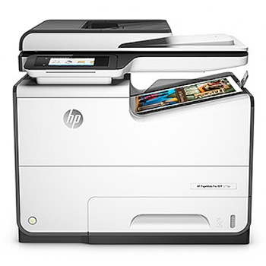
 |  |  |  |  |  | -
 | 월간 권장출력량 1,000 ~ 6,000매

 |  |  |  | - | - | -
 |  |  |  | - | - | -
 |  |  |  |  | - | -
 |  |  |  | - | - | -
 |  |  |  | - | - | -
 |  |  |  | - | - | -
 |  |  |  | - | - | -
 |  |  |  | - | - | -
 |  |  |  | - | - | -
 |  |  |  | - | - | -
 |  |  |  | - | - | -
 |  |  |  | - | - | -
* 결제계좌 : 신한 719-04-210714 씨넷 |  |  | 합 계 | 900,000 | 90,000 | 990,000
* 견적담당 : 조규장 (010-2910-7760)
* REMARK
1. 컬러 레이저 대비 50% 저렴한 유지비

x585z
견 적 서

 |  | 귀하
전 화 :
주 소 :
담당자 :

아래와 같이 견적합니다.

견 적 합 계 : | ₩1,650,000
견 적 일 자 : | 2016-08-18 15:58:49
결 재 조 건 :

품 명 | 규 격 | 수 량 | 단 가 | 금 액 | 세 액 | 합 계 액
 |  |  |  | - | - | -
복합기 | HP X585Z | 1 | 1,500,000 | 1,500,000 | 150,000 | 1,650,000
 | A4 컬러 잉크젯 복합기 (물에 번지지 않는 비즈니스용 잉크젯) |  |  |  |  | -
 |  |  |  |  |  | -
 | 1200dpi 고화질 인쇄 및 복사 품질 |  |  |  |  | -
 | 검정/컬러 분당 72매 출력속도 |  |  |  |  | -
 | 다양한 복사 및 문서 소트기능 |  |  |  |  | -
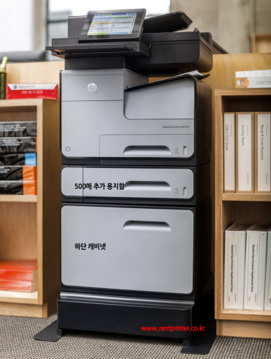
 | 양면 인쇄장치 기본제공 |  |  |  |  | -
 | (양면스캔, 양면인쇄, 양면복사) |  |  |  |  | -
 | 다양한 용지 사이즈와 두께에 대응 |  |  |  |  | -
 | 고속 3초 팩스 기본 |  |  |  |  | -
 | DADF 급지용량 : 100매 |  |  |  |  | -
 | (싱글패스 양면 스캔 ADF (양면 89ipm 스캔속도) |  |  |  |  | -
 | 용지급지장치 550장 카세트 + 수동 50매
 | 추가 용지함 550장 카세트
 | 복합기 스탠드 포함 |  |  | - | - | -
 |  |  |  | - | - | -
 | 월간 권장출력량 1,000 ~ 6,000매 |  |  |  | - | -
 |  |  |  | - | - | -
 |  |  |  | - | - | -
 |  |  |  | - | - | -
 |  |  |  | - | - | -
 |  |  |  | - | - | -
 |  |  |  | - | - | -
 |  |  |  | - | - | -
 |  |  |  | - | - | -
 |  |  |  | - | - | -
* 결제계좌 : 신한 719-04-210714 씨넷 |  |  | 합 계 | 1,500,000 | 150,000 | 1,650,000
* 견적담당 : 조규장 (010-2910-7760)
* REMARK
1. 컬러 레이저 대비 70% 저렴한 유지비
2. 추가 용지함 및 스탠드 팩키지 모델입니다.

